噗扑实验室
 |  |  | 噗扑实验室订货表（不含税）

产品信息 |  |  |  |  |  |  | 订货信息 |  | 零售端控价
品类 | 名称 | 图片 | 单品包装规格 | 箱规 | 条码 | 批发价格 | 订货数量 | 订货价格 | 零售价 | 日常控价
清洁 | 噗扑泳池猫砂垫 |  | 40*60*0.8cm 500g | 50个/箱 | 6972958440372 | 19.5 |  | 0 | 32 | 32
 | 游戏机猫砂垫 |  | 40*60*0.8cm 500g | 50个/箱 | 6972958441263 | 19.5 |  | 0 | 32 | 32
 | 荷包蛋宠物餐垫 |  | 5*5*40cm 210g | 60个/箱 | 6972958440129 | 30 |  | 0 | 49 | 49
 | 菜狗猫玩具 | 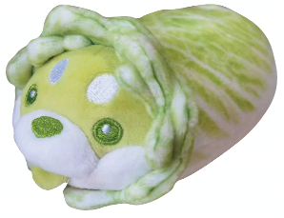 |  |  | 6972958441812 | 19.5 |  | 0 | 32 | 32 | 新品 9月25日 发货
 | 爆炸小子猫玩具 | 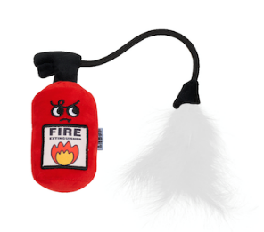 | 18*26cm 60g | 100个/箱 | 6972958441577 | 19.5 |  | 0 | 32 | 32
 | 灭火器猫玩具 |  | 18*26cm 60g | 120个/箱 | 6972958441560 | 19.5 |  | 0 | 32 | 32
 | 章鱼烧猫玩具 |  | 18*26cm 50g | 150个/箱 | 6972958441584 | 17 |  | 0 | 29 | 29
 | 泡面杯猫玩具 |  | 18*26cm 65g | 150个/箱 | 6972958441461 | 17 |  | 0 | 29 | 29
 | 花花FaFa猫玩具（两个为一组） |  | 18*26cm 45g | 250个/箱 | 6972958441454 | 17 |  | 0 | 29 | 29
 | 神奇动物猫玩具 羊驼 |  | 18*26cm 50g | 200个/箱 | 6972958441416 | 17 |  | 0 | 29 | 29
 | 游戏机猫玩具 |  | 18*26cm 50g | 130个/箱 | 6972958441317 | 16 |  | 0 | 29 | 29
 | 发财麻将猫玩具 |  | 18*26cm 45g | 130个/箱 | 6972958440068 | 15 |  | 0 | 24 | 24
 | 芝士蛋糕猫玩具 |  | 13*20*10cm 75g | 100个/箱 | 6972958440433 | 16 |  | 0 | 29 | 29
 | 大桔大梨猫玩具 |  | 18*26cm 50g | 200个/箱 | 6972958440686 | 17 |  | 0 | 29 | 29
 | 大桔大梨狗玩具 | 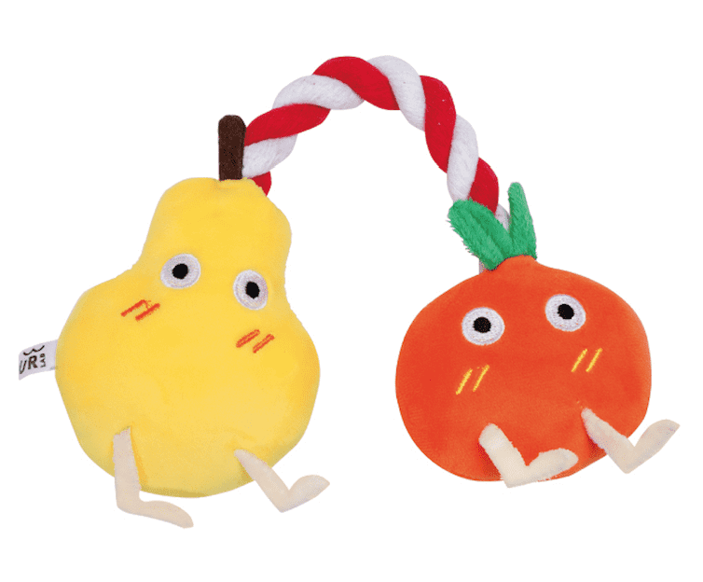 | 18*26cm 70g | 150个/箱 | 6972958440693 | 19 |  | 0 | 32 | 32
 | 抱抱鹅猫玩具 |  | 18*26cm 45g | 200个/箱 | 6972958441126 | 16 |  | 0 | 29 | 29
 | 咬咬鹅狗玩具 |  | 18*26cm 45g | 200个/箱 | 6972958441119 | 19 |  | 0 | 32 | 32
 | 猫咪嗨啤猫玩具 |  | 18*26cm 55g | 120个/箱 | 6972958440075 | 17.5 |  | 0 | 29 | 29
 | 菜园子挂挂乐猫玩具 茄子 |  | 18*26cm 45g | 260个/箱 | 6972958440815 | 11 |  | 0 | 19.9 | 19.9
 | 樱花和果子猫咪洁齿玩具 | 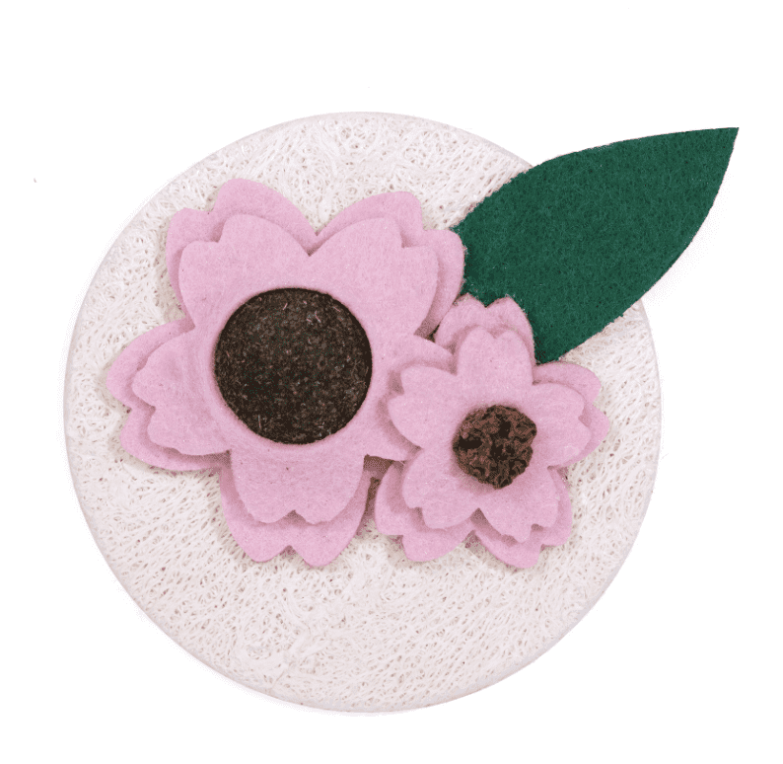 | 18*26cm 35g | 200个/箱 | 6972958440754 | 16 |  | 0 | 26 | 26
逗猫棒 | 舞娘逗猫棒 (一组2个替换头) | 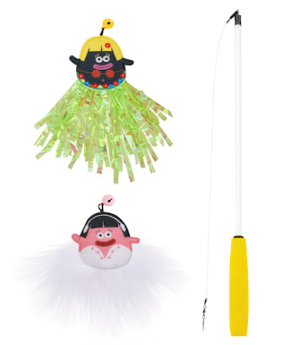 | 13*54cm 45g | 150个/箱 | 6972958441614 | 23 |  | 0 | 35 | 35
 | 印第安人逗猫棒 | 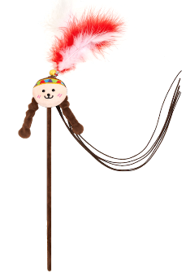 | 13*54cm 55g | 150个/箱 | 6972958441591 | 19.5 |  | 0 | 32 | 32
 | 土拨鼠逗猫棒 | 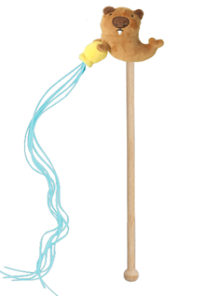 |  |  | 6972958441744 | 17.5 |  | 0 | 29 | 29 | 新品 9月10日 发货
 | 花花FaFa逗猫棒 太阳花 | 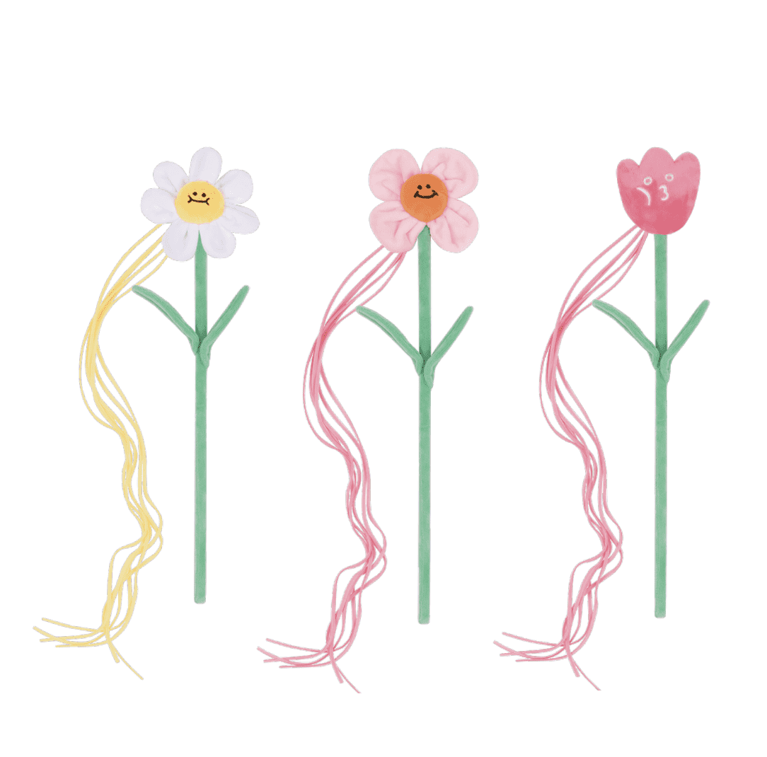 | 12.5*55cm 45g | 200个/箱 | 6972958440969 | 17.5 |  | 0 | 29 | 29
 | 花花FaFa逗猫棒 四瓣花 |  |  | 200个/箱 | 6972958440976 | 17.5 |  | 0 | 29 | 29
 | 花花FaFa逗猫棒 郁金香 |  |  | 200个/箱 | 6972958440983 | 17.5 |  | 0 | 29 | 29
 | 噗扑美食逗猫棒 火锅 | 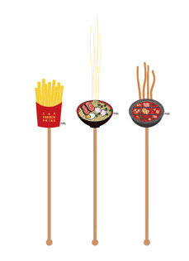 | 13*54cm 60g | 130个/箱 | 6972958440419 | 17.5 |  | 0 | 29 | 29
 | 噗扑美食逗猫棒 拉面 |  |  | 130个/箱 | 6972958440402 | 17.5 |  | 0 | 29 | 29
 | 噗扑美食逗猫棒 薯条 |  | 13*54cm 70g | 130个/箱 | 6972958440396 | 17.5 |  | 0 | 29 | 29
 | 泡面杯逗猫棒 |  | 13*54cm 80g | 100个/箱 | 6972958441423 | 17.5 |  | 0 | 29 | 29
 | 神奇动物逗猫棒 蹦迪兔 |  | 13*54cm 80g | 150个/箱 | 6972958441393 | 17.5 |  | 0 | 29 | 29
 | 神奇动物逗猫棒 羊驼 |  | 13*54cm 80g | 100个/箱 | 6972958441409 | 17.5 |  | 0 | 29 | 29
 | 神奇动物逗猫棒 蹦迪鹅 |  | 13*54cm 80g | 100个/箱 | 6972958441102 | 17.5 |  | 0 | 29 | 29
 | 厄运抓除猫抓板 加班 | 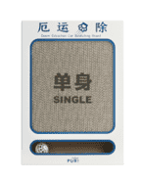 | 32*43*5cm 750g | 10个/箱 | 6972958440051 | 25.5 |  | 0 | 39 | 39 | 猫抓板体积合 （立方）
 | 厄运抓除猫抓板 单身 |  |  | 10个/箱 | 6972958440037 | 25.5 |  | 0 | 39 | 39
 | 厄运抓除猫抓板 水逆 |  |  | 10个/箱 | 6972958440044 | 25.5 |  | 0 | 39 | 39
 | 厄运抓除猫抓板 穷 |  |  | 10个/箱 | 6972958440020 | 25.5 |  | 0 | 39 | 39
 | 菜狗菜篮子猫抓板 | 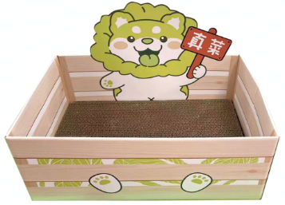 | 40.5*33*6cm | 1个/箱 | 6972958441768 | 25.5 |  | 0 | 39 | 39 |  | 新品 9月25日 发货
 | 水豚猫抓板 |  | 60*24.5*14cm | 1个/箱 | 6972958441690 | 32 |  | 0 | 49 | 49 | 0 | 新品 8月18日 发货
 | 小鳄鱼猫抓板 | 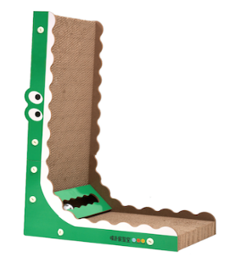 | 57*26*9cm 1.5kg | 1个/箱 | 6972958441553 | 45 |  | 0 | 69 | 69
 | 温泉汤猫抓板 | 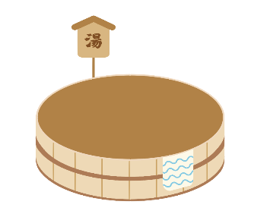 | 41*41*10cm 1kg | 1个/箱 | 6972958441324 | 45 |  | 0 | 69 | 69
猫爬架 | 许愿池土拨鼠猫爬架 | 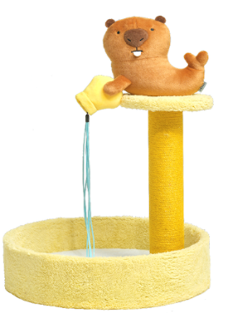 |  | 1个/箱 | 6972958441751 | 75 |  | 0 | 109 | 109 | 新品 9月25日 发货
 | 毛毛虫吃苹果猫爬架 | 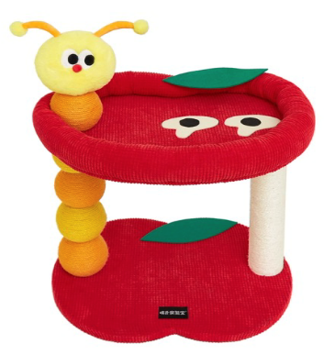 | 51*14.5*42.5cm 5.9kg | 1个/箱 | 6972958441621 | 146 |  | 0 | 209 | 199
 | 喵喵客厅猫爬架 | 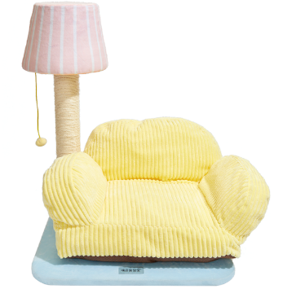 | 50*50*20cm 6.5kg | 1个/箱 | 6972958441515 | 159 |  | 0 | 219 | 209
 | 全家桶猫爬架 | 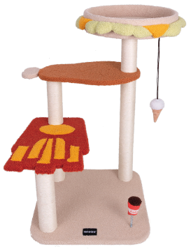 | 51*21*50cm 10kg | 1个/箱 | 6972958441133 | 228 |  | 0 | 369 | 319
 | 菜园子猫爬架 | 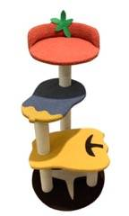 | 50*50*20cm 10kg | 1个/箱 | 6972958440501 | 208 |  | 0 | 349 | 299
出行 | 菜狗拾便袋包 |  |  |  | 6972958441775 | 24 |  | 0 | 39 | 39 | 新品 9月25日 发货
 | 夹心饼干拾便袋包 | 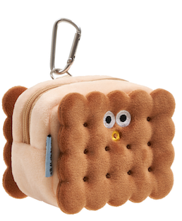 | 18*26cm 55g | 150个/箱 | 6972958441546 | 24 |  | 0 | 39 | 39
 | 游戏机宠物自背包 | 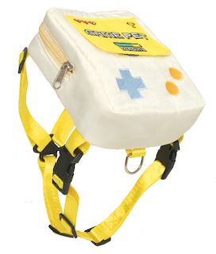 |  |  | 6972958441706 | 39 |  | 0 | 59 | 59 | 新品 8月25日 发货
 | 菜狗单肩出行包 |  |  |  | 6972958441782 | 45 |  | 0 | 69 | 69 | 新品 9月25日 发货
 | 夹心饼干宠物出行包 | 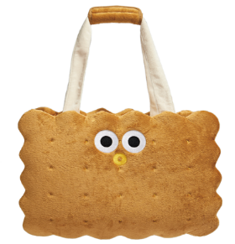 | 43*32*5cm 1kg | 8个/箱 | 6972958441478 | 165 |  | 0 | 229 | 219
 | 游戏机宠物出行包 深蓝 |  | 45*34*8cm 1.8KG | 6个/箱 | 6972958441065 | 199 |  | 0 | 269 | 249
 | 游戏机宠物出行包 奶白 |  |  | 6个/箱 | 6972958441232 | 199 |  | 0 | 269 | 249
窝 睡垫 | 夹心饼干凝胶冰垫 | 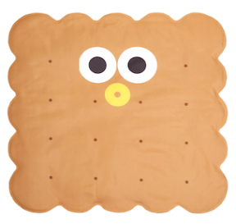 | 23*23*6cm 1.5kg | 8个/箱 | 6972958441539 | 34 |  | 0 | 49 | 49
 | 游泳池宠物窝 S号 | 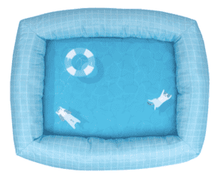 | 55*44*12cm 1kg | 8个/箱 | 6972958440792 | 65 |  | 0 | 99 | 99
 | 游泳池宠物窝 M号 |  | 65*52*16cm 1.4kg | 6个/箱 | 6972958440785 | 78 |  | 0 | 119 | 119
 | 菜狗沙发窝 | 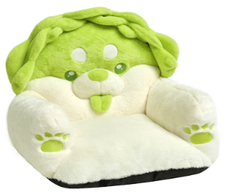 |  |  | 6972958441805 | 99 |  | 0 | 149 | 139 | 新品 9月25日 发货
 | 菜狗抱抱窝 | 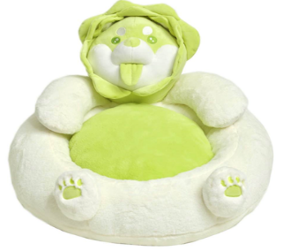 |  |  | 6972958441799 | 105 |  | 0 | 159 | 149 | 新品 9月25日 发货
 | 天妇罗宠物窝 | 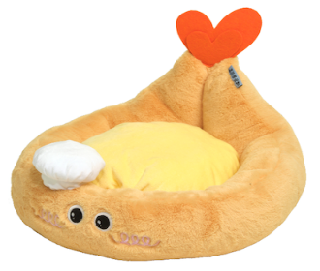 |  |  | 6972958441713 | 68 |  | 0 | 99 | 99 | 新品 9月10日 发货
 | 卧草宠物窝 | 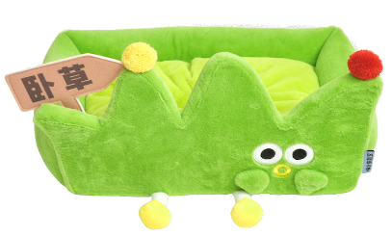 |  |  | 6972958441737 | 84 |  | 0 | 129 | 129 | 新品 9月20日 发货
 | 夹心饼干宠物窝 | 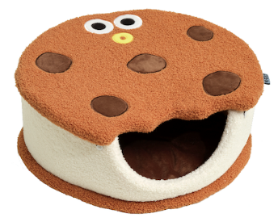 |  |  | 6972958441720 | 84 |  | 0 | 129 | 129 | 新品 9月10日 发货
 | 浴缸宠物窝 | 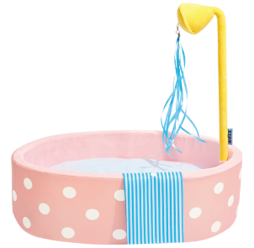 | 50*47*5cm 0.7kg | 10个/箱 | 6972958441447 | 99 |  | 0 | 149 | 139
 | 温泉汤宠物窝 | 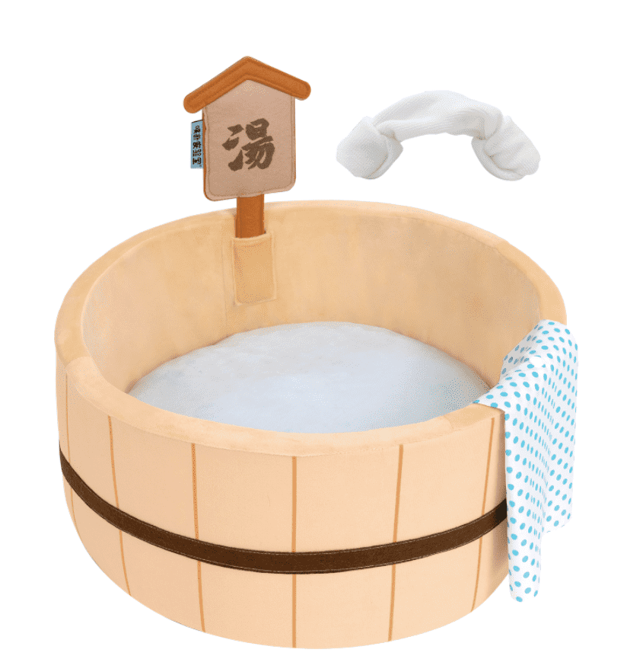 | 50*40*6cm 0.7kg | 10个/箱 | 6972958441041 | 88 |  | 0 | 139 | 129
 | 咖喱饭宠物窝 深陷款 | 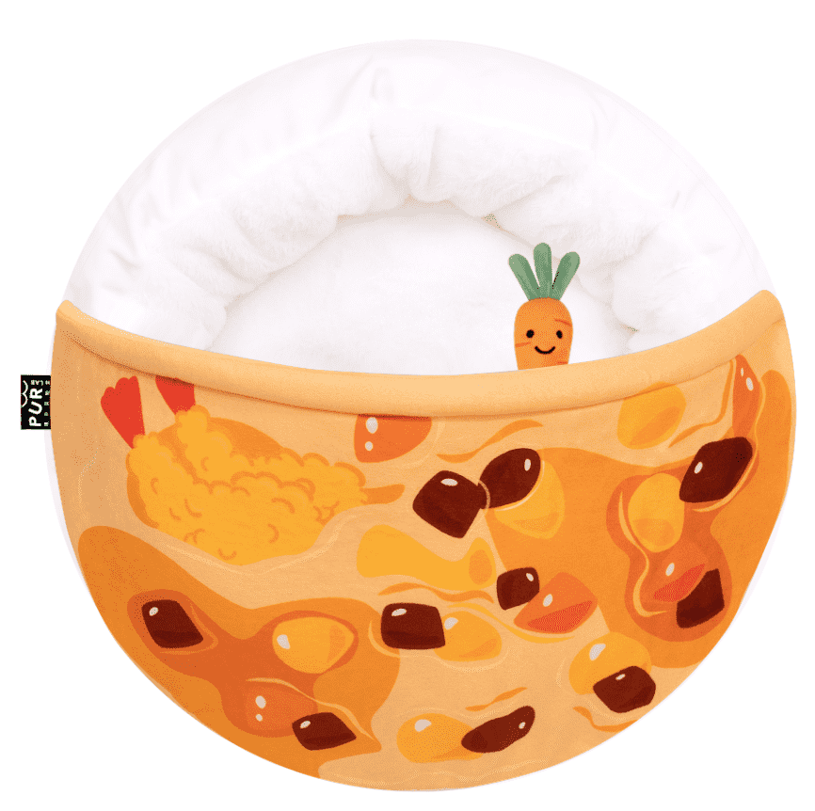 | 60*54*17cm 1.15kg | 10个/箱 | 6972958440648 | 79 |  | 0 | 129 | 129
 | 荷包蛋宠物窝 |  | 62*58*14cm 1kg | 7个/箱 | 6972958440273 | 78 |  | 0 | 128 | 128
 | 芝士蛋糕宠物睡垫 |  | 60*56cm 180g | 50个/箱 | 6972958440952 | 24 |  | 0 | 39 | 39
伊丽莎 白圈 | 泡面伊丽莎白圈 |  | 18*26cm 60g | 110个/箱 | 6972958441058 | 20 |  | 0 | 32 | 32
 | 芝士蛋糕伊丽莎白圈 | 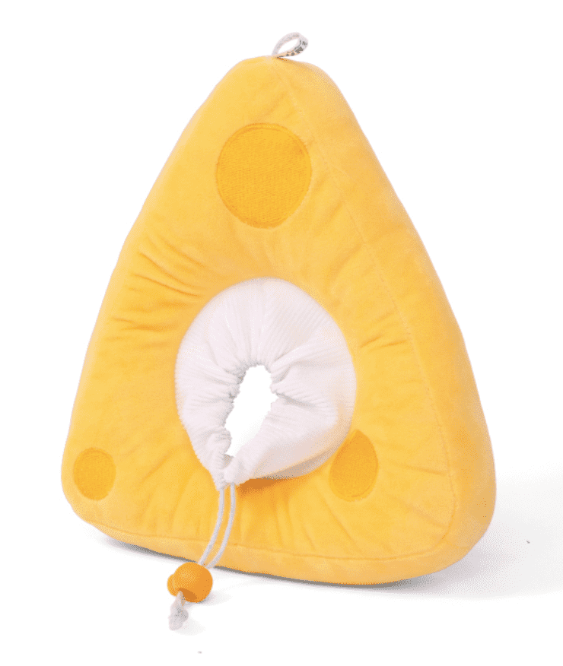 | 25*35cm 120g | 70个/箱 | 6972958440730 | 20 |  | 0 | 34 | 34
 | 大桔大梨宠物围巾 S码 |  | 18*26cm 50g | 130个/箱 | 6972958440709 | 17 |  | 0 | 29 | 29
 | 大桔大梨宠物围巾 M码 |  | 18*26cm 70g | 130个/箱 | 6972958440716 | 19 |  | 0 | 32 | 32
 | 幼稚园宠物领巾 深蓝M码 |  | 18*26cm 55g | 200个/箱 | 6972958440495 | 19.5 |  | 0 | 32 | 32
 | 幼稚园宠物领巾 粉色S码 |  | 18*26cm 45g | 200个/箱 | 6972958441201 | 17.5 |  | 0 | 29 | 29
 | 幼稚园宠物领巾 粉色M码 |  | 18*26cm 55g | 200个/箱 | 6972958441195 | 19.5 |  | 0 | 32 | 32
 | 幼稚园宠物领巾 浅蓝S码 |  | 18*26cm 45g | 200个/箱 | 6972958441225 | 17.5 |  | 0 | 29 | 29
 | 幼稚园宠物领巾 浅蓝M码 |  | 18*26cm 55g | 200个/箱 | 6972958441218 | 19.5 |  | 0 | 32 | 32
 | 和风浴衣宠物服饰 青色 |  | 18*26cm 60g | 160个/箱 | 6972958440464 | 23.5 |  | 0 | 39 | 39
 | 和风浴衣宠物服饰 橘色 |  | 18*26cm 60g | 160个/箱 | 6972958440471 | 23.5 |  | 0 | 39 | 39
合计 |  |  |  |  |  |  | 0 | 0

